4.F.EvMort_Colon_M_26
FUENTE | Fuente: Estadística de defunciones según la causa de muerte, INE.
ELABORACION | Elaboración: Unidad Técnica de Informe de Estado de Salud y Registros.
TIT LARGO | Tumor maligno de colon. Evolución anual de la mortalidad en mujeres. Tasas estandarizadas (por 100.000). Comunidad de Madrid y España, 1980-2024
TIT CORTO | Evolución anual de la mortalidad por tumor maligno de colon en mujeres

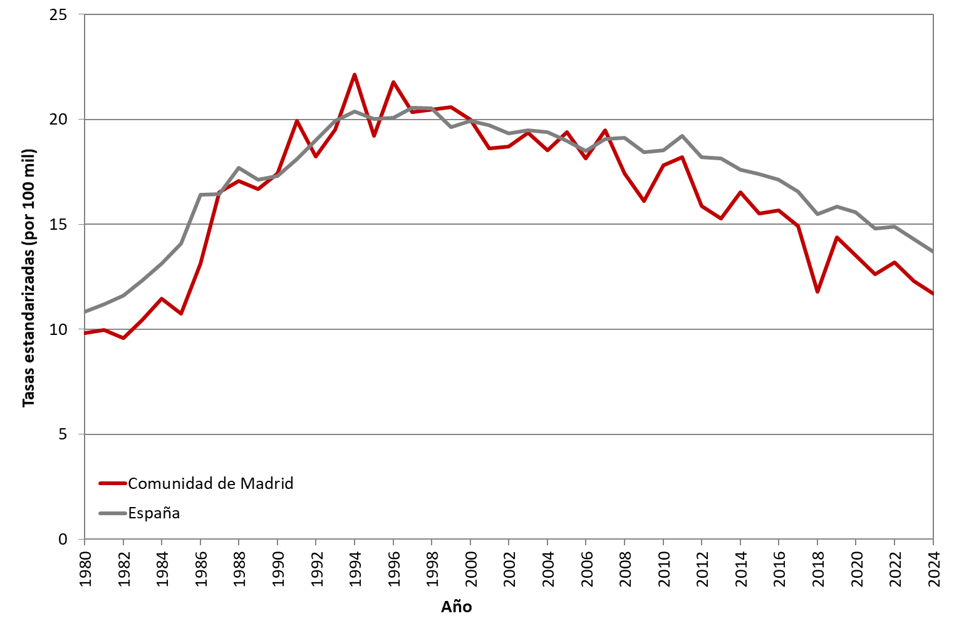

 | DATOS

 | AÑO | MUJERES | MUJERES
 |  | Comunidad de Madrid | España
 | 1980 | 9.83 | 10.84
 | 1981 | 9.98 | 11.20
 | 1982 | 9.58 | 11.60
 | 1983 | 10.46 | 12.31
 | 1984 | 11.45 | 13.13
 | 1985 | 10.74 | 14.07
 | 1986 | 13.14 | 16.42
 | 1987 | 16.52 | 16.43
 | 1988 | 17.06 | 17.68
 | 1989 | 16.68 | 17.13
 | 1990 | 17.43 | 17.30
 | 1991 | 19.92 | 18.10
 | 1992 | 18.23 | 19.00
 | 1993 | 19.52 | 19.93
 | 1994 | 22.13 | 20.39
 | 1995 | 19.20 | 20.03
 | 1996 | 21.77 | 20.09
 | 1997 | 20.35 | 20.57
 | 1998 | 20.47 | 20.53
 | 1999 | 20.59 | 19.63
 | 2000 | 19.98 | 19.92
 | 2001 | 18.62 | 19.73
 | 2002 | 18.71 | 19.33
 | 2003 | 19.35 | 19.49
 | 2004 | 18.53 | 19.38
 | 2005 | 19.39 | 18.99
 | 2006 | 18.14 | 18.49
 | 2007 | 19.47 | 19.07
 | 2008 | 17.42 | 19.11
 | 2009 | 16.12 | 18.44
 | 2010 | 17.82 | 18.54
 | 2011 | 18.19 | 19.21
 | 2012 | 15.88 | 18.19
 | 2013 | 15.27 | 18.15
 | 2014 | 16.54 | 17.60
 | 2015 | 15.51 | 17.38
 | 2016 | 15.67 | 17.12
 | 2017 | 14.93 | 16.55
 | 2018 | 11.80 | 15.47
 | 2019 | 14.38 | 15.85
 | 2020 | 13.53 | 15.56
 | 2021 | 12.62 | 14.79
 | 2022 | 13.19 | 14.89
 | 2023 | 12.29 | 14.30
 | 2024 | 11.70 | 13.71

